상품제안서
제로마크 뉴타이탄 에코 기프트세트 | 상품코드: S37573

 |  |  |  |  |  |  | 02-713-8555 | www.synergygift.co.kr
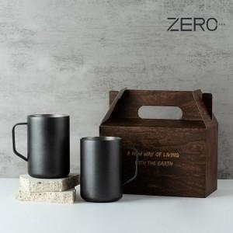

【상세/제작정보】 | <p>※50세트 미만 발주시 최소수량 미만 인쇄비 발생됩니다.</p>

【인쇄/포장옵션】 | 실크, 레이저 / 포장불가능

【공급단가】 | 수량 | 50~ | 100~ | 500~ | 1,000~ | 2,000~
*VAT별도 | 단가 | 18,980원 | 18,680원 | 18,250원 | 17,520원 | 16,790원

【상품 URL】 | https://www.synergygift.co.kr:443/src/goods_detail.php?gdno=37573

